Dados
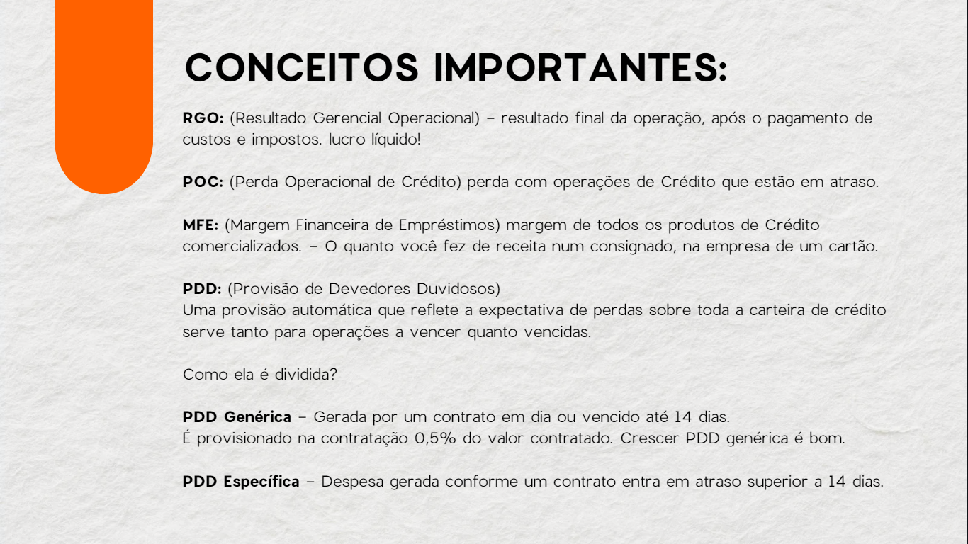
Aquisição de bens | Equilíbrio de contas | Proteção | Sorte | Renegociação | Engajamento | Benefícios e Relacionamentos | Início de Relacionamentos
Consórcio | Consignado | AP | PIC 30 (IA) | Até 14 dias | Venda de Cartão | Combine aqui (2 pts) | Salário/Poupança
Autobank | Consignado INSS | Resgatável | PIC 60 (IA) | 15 a 30 dias | Portab. De Salário Ataque | Combine aqui (4 pts) | NSPI (c/ restrição)
CGI | Consignado Refin | Odonto (Prudential Metlife) | PIC 90 (IA) | 31 a 60 dias | Débito Automático |  | NSPI (s/ restrição)
Crédito Imobiliário | Crediário | Proteção Familiar | PIC 120 (IA) | 61 a 90 dias | Vinculação INSS |  | SPI
Portabilidade Crédito Imobiliário | Portab. Crediário | Renda Protegida | PIC 40 (IU) | Acima de 90 dias | Aplicaut |  | INSS
 | Crédito para Energia Solar | Modular | PIC 190 (IU) |  | 1º Chave PIX
 | Novas Contrat. de LIS | Viva Mais (35,00)
 | Aumento de LIS Potencial | Seguro Residencial
 | Retenção Portab. Consignado INSS | Auto Itaú
 | Parcelamento de fatura CC e NCC
 | Sob Medida em Dia LIS
 | Sob Medida em Dia Cartão
 | Sob Medida em Dia Crediário

